示例文件-测试问题
类型 | 测试问题 | 回答中应包含的关键内容 | 指向相关文档和相关章节内容 | 验证目的 | 源文档对照 | 测试结果（FAST-docx） | 测试结果（算法引擎）
工标文件 | 深圳市房建项目的钢筋混凝土预制桩有什么验收要求 | 1.根据《建筑地基基础工程施工质量验收规范》GB50202-2018 施工前应检验成品桩构造尺寸及外观质量。 施工中应检验接桩质量、锤击及静压的技术指标、垂直度以及桩顶标高等。 施工结束后应对承载力及桩身完整性等进行检验。 2.根据SJG09-2015深圳市建筑基桩检测规程 单位工程混凝土预制桩和灌注桩抽样检测使用的方法和抽检数量应按以下规定：1.低应变法不应少于总桩数的30%,且每个承台不应少于1根，静载法或高应变法静载法抽检不应少于同类型桩总数的1%,且不应少于3根(总桩数小于50根时，不应少于2根)或高应变法抽检不应少于同类型桩总数的5%,且不应少于5根 | GB50202-2018建筑地基基础工程施工质量验收规范 （5.5章节） SJG09-2015深圳市建筑基桩检测规程 （3.4.6章节） 不能检索到以下文档的内容: DB37T 5044-2015 山东省建筑桩基检测技术规范 水运工程桩基施工规范 JTS 206-2-2023 | 根据提问的深圳地区，筛选对应属性的文档 | 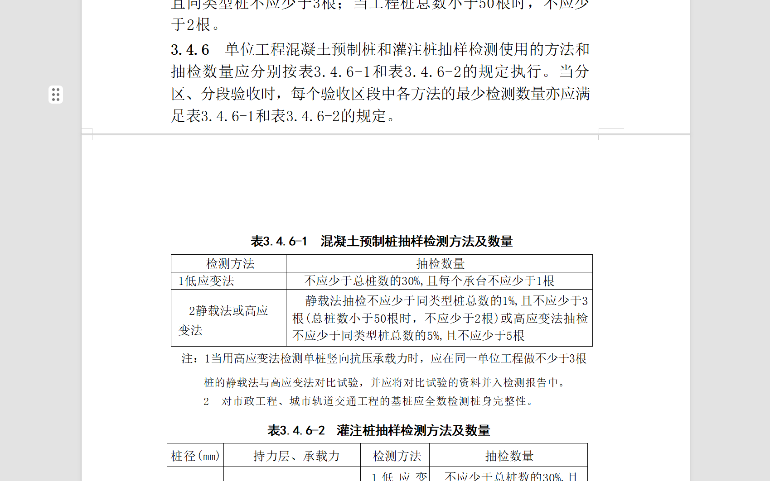 | 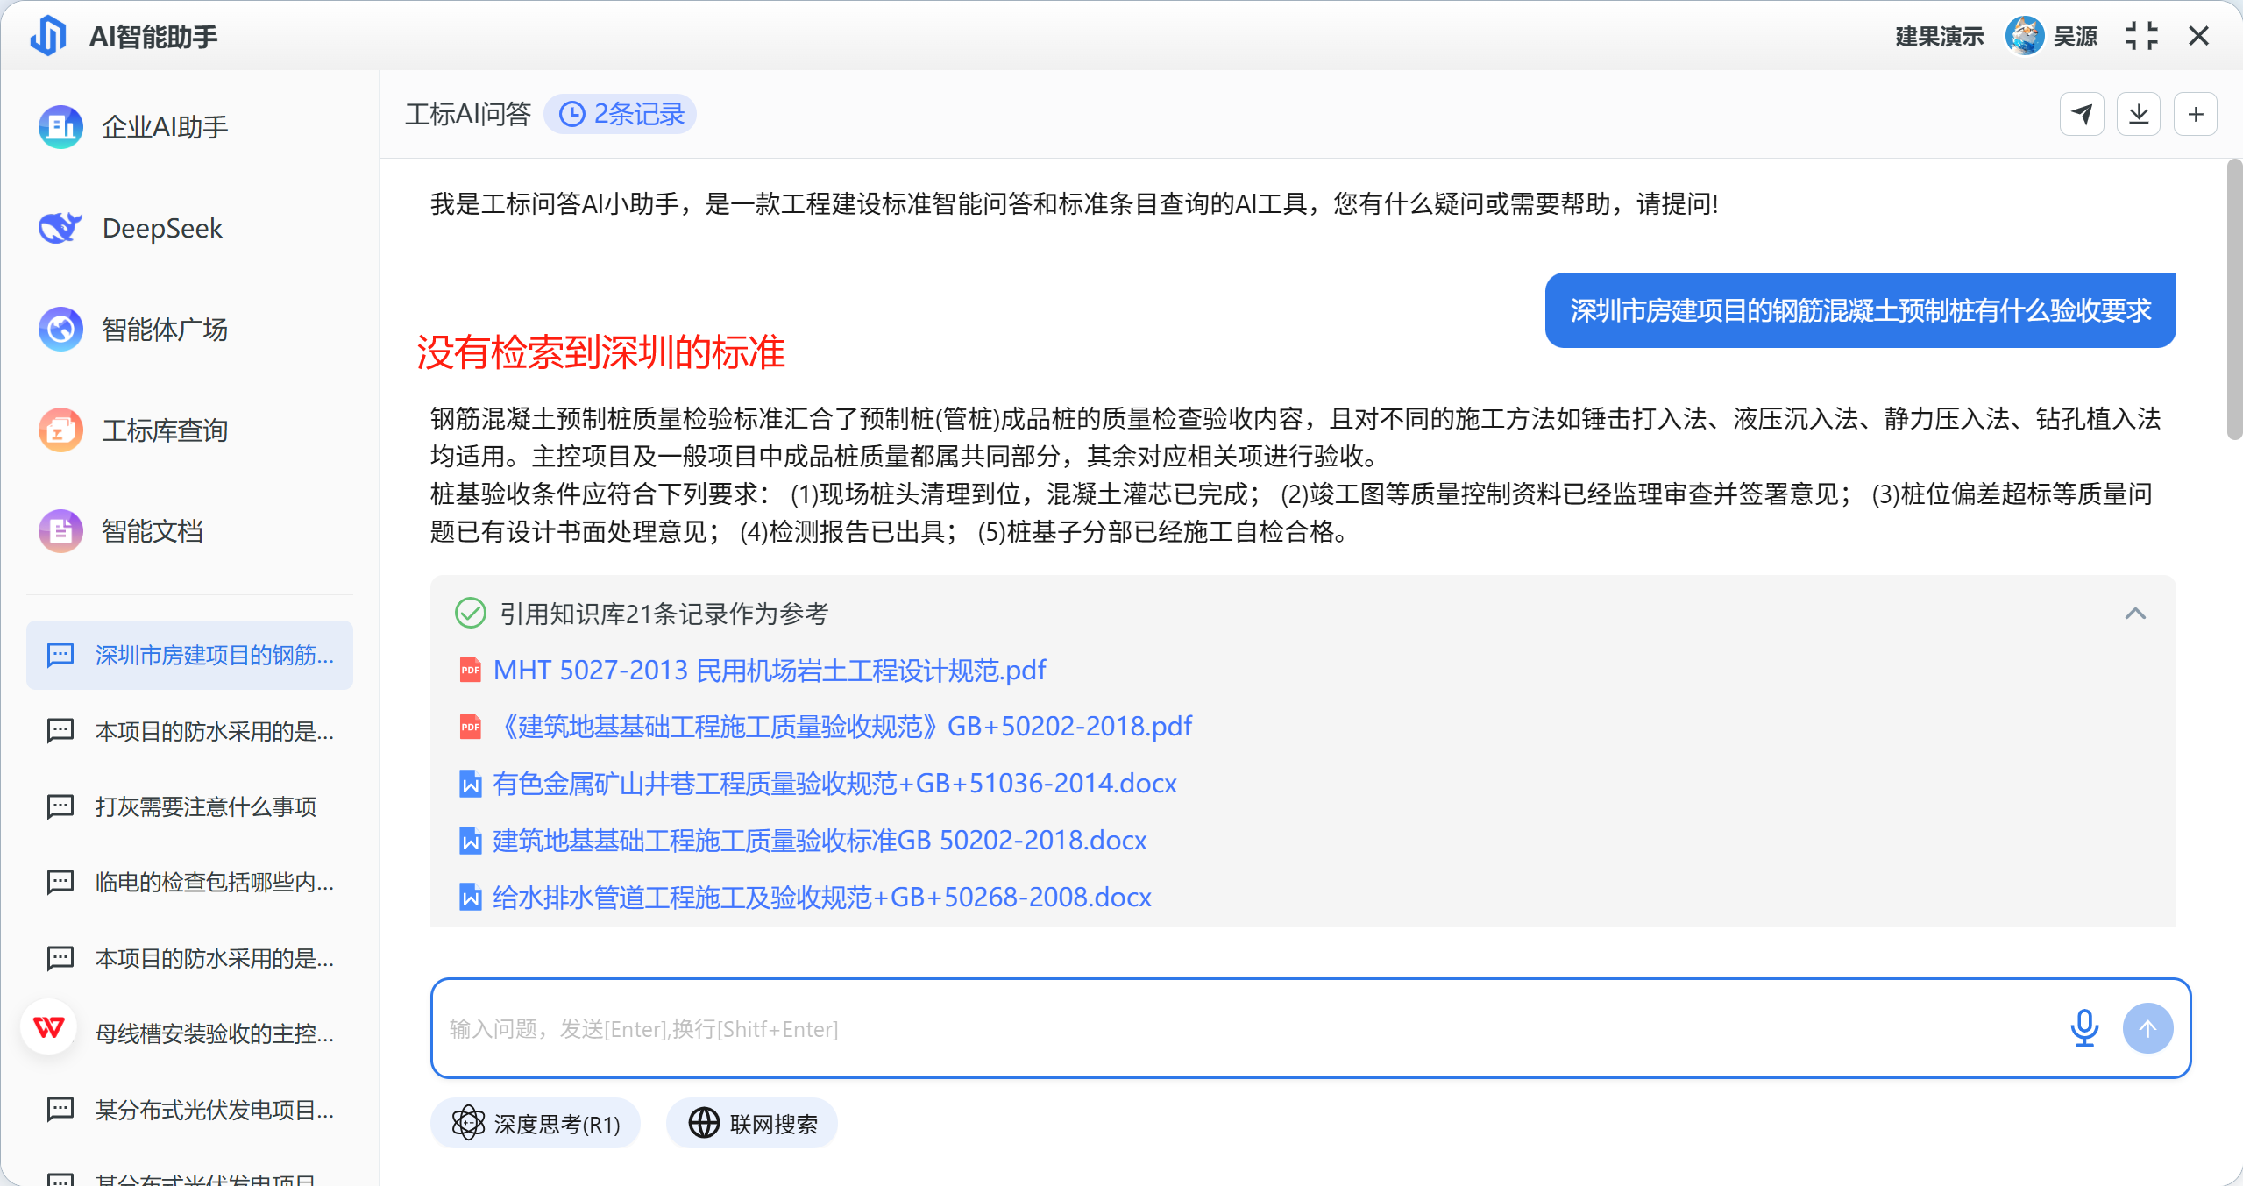
 | 本项目的防水采用的是冷粘法铺贴卷材，工艺是什么？需要满足什么要求？ | (1)冷粘法铺贴卷材工艺流程： ...... (2)冷粘法铺贴卷材应符合下列规定： 1胶粘剂应涂刷均匀，不得露底、堆积； 2根据胶粘剂的性能，应控制胶粘剂涂刷与卷材铺贴的间隔时间； 3铺贴时不得用力拉伸卷材，排除卷材下面的空气，辊压粘贴牢固； .... | （1）建筑防水工程技术规程DBJ15-19-2006 （5.2章节） （2）地下防水工程质量验收规范GB50208-2011 （4.3.7章节） | 提问中没有特定的筛选要求，对满足检索的所有内容全部输出。 | 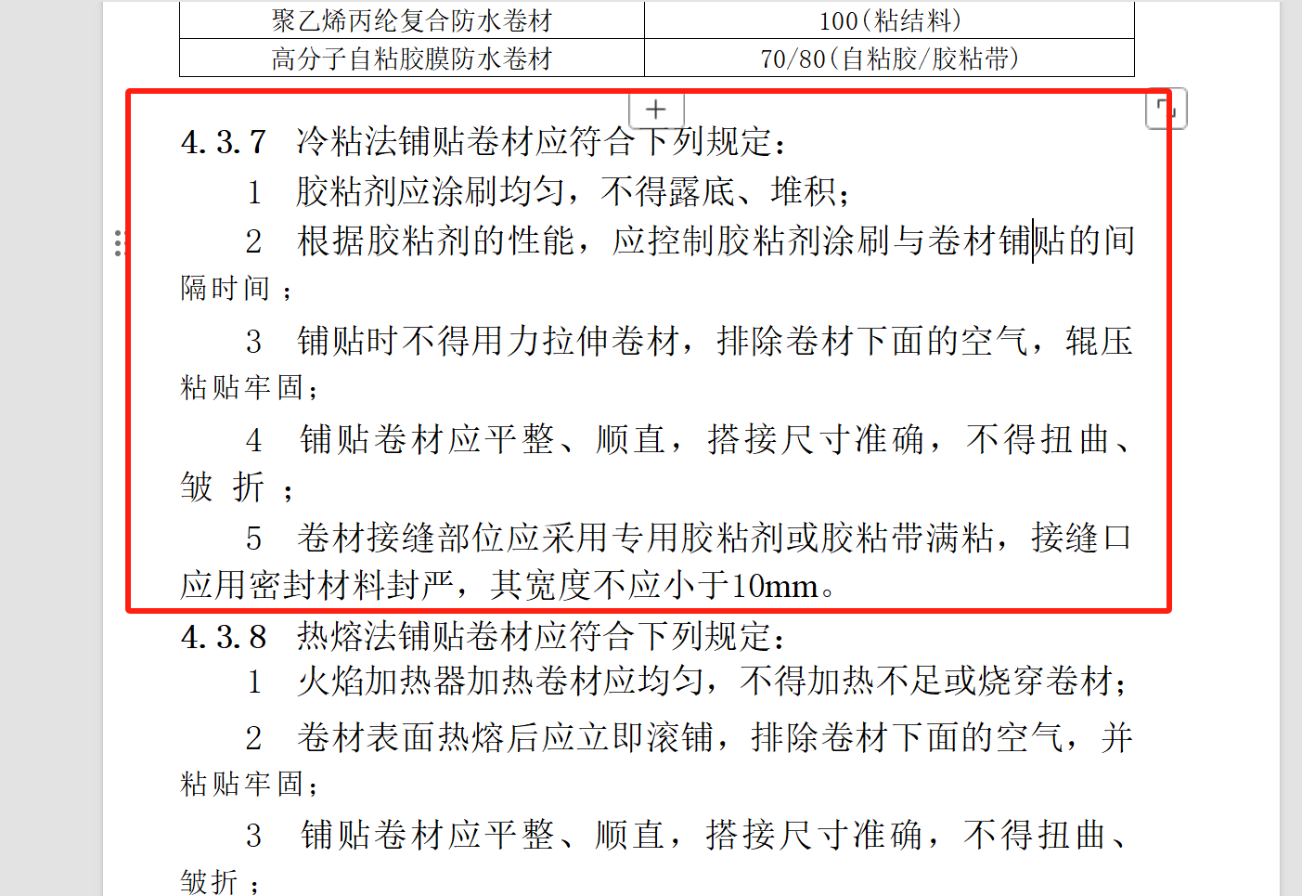 | 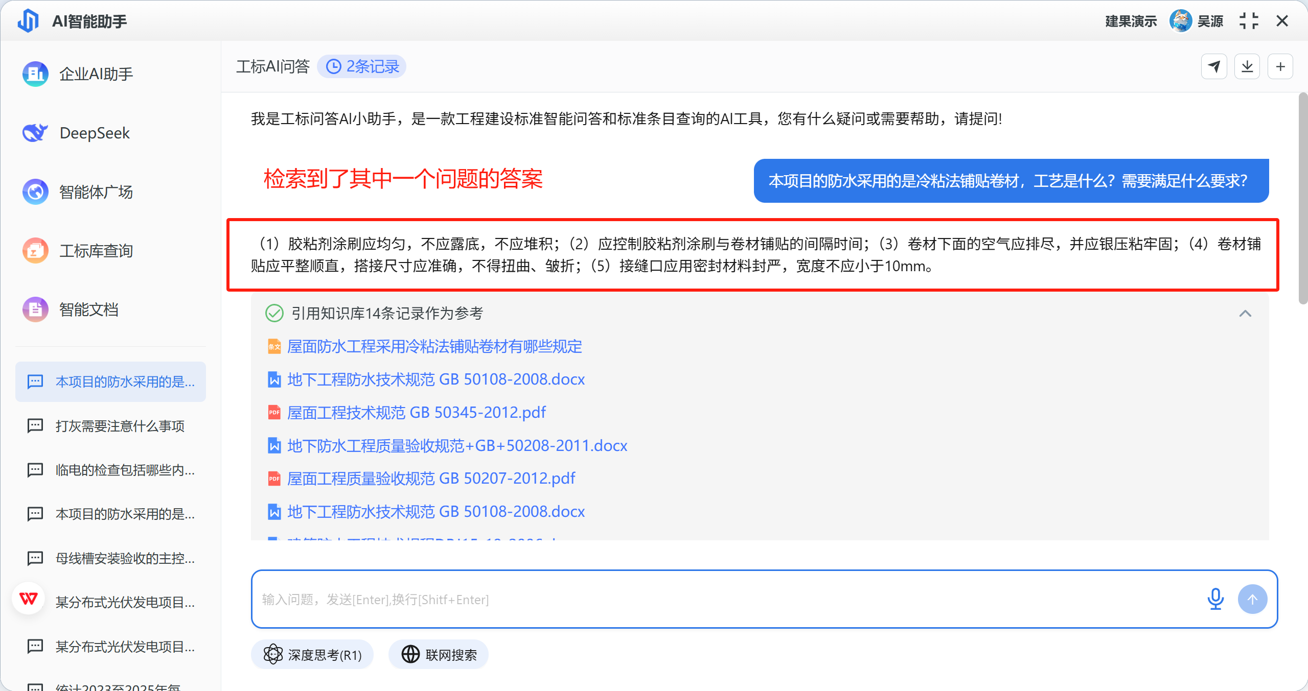
 | 母线槽安装验收的主控项目有哪些？ | https://yuanbao.tencent.com/bot/app/share/chat/DpP3fbL4PXP8 | 建筑电气工程施工质量验收规范GB50303-2015 (10.1章节) | 按标题层级切分块；检索到整块内容后完整输出 | 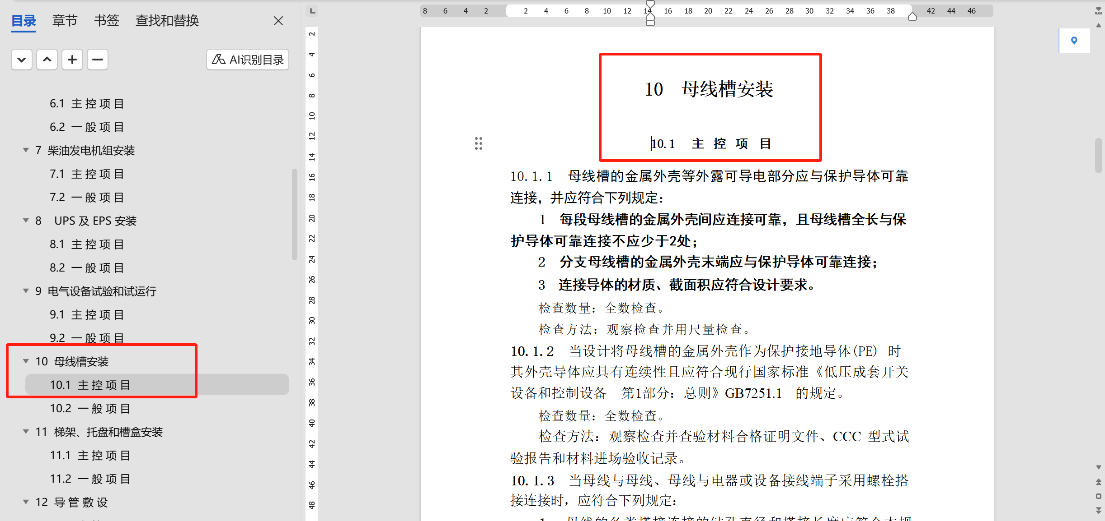 | 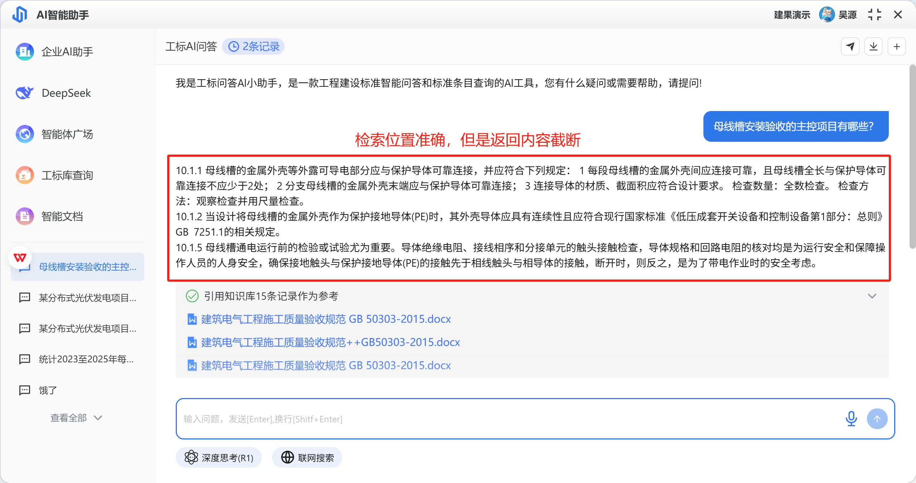
 | 静压预制桩验收时，垂直度满足什么要求？ | 垂直度 ≤1/100... | GB50202-2018建筑地基基础工程施工质量验收规范 （表5.5.4-2） | 对检索到的块中的表格登内容输出 | 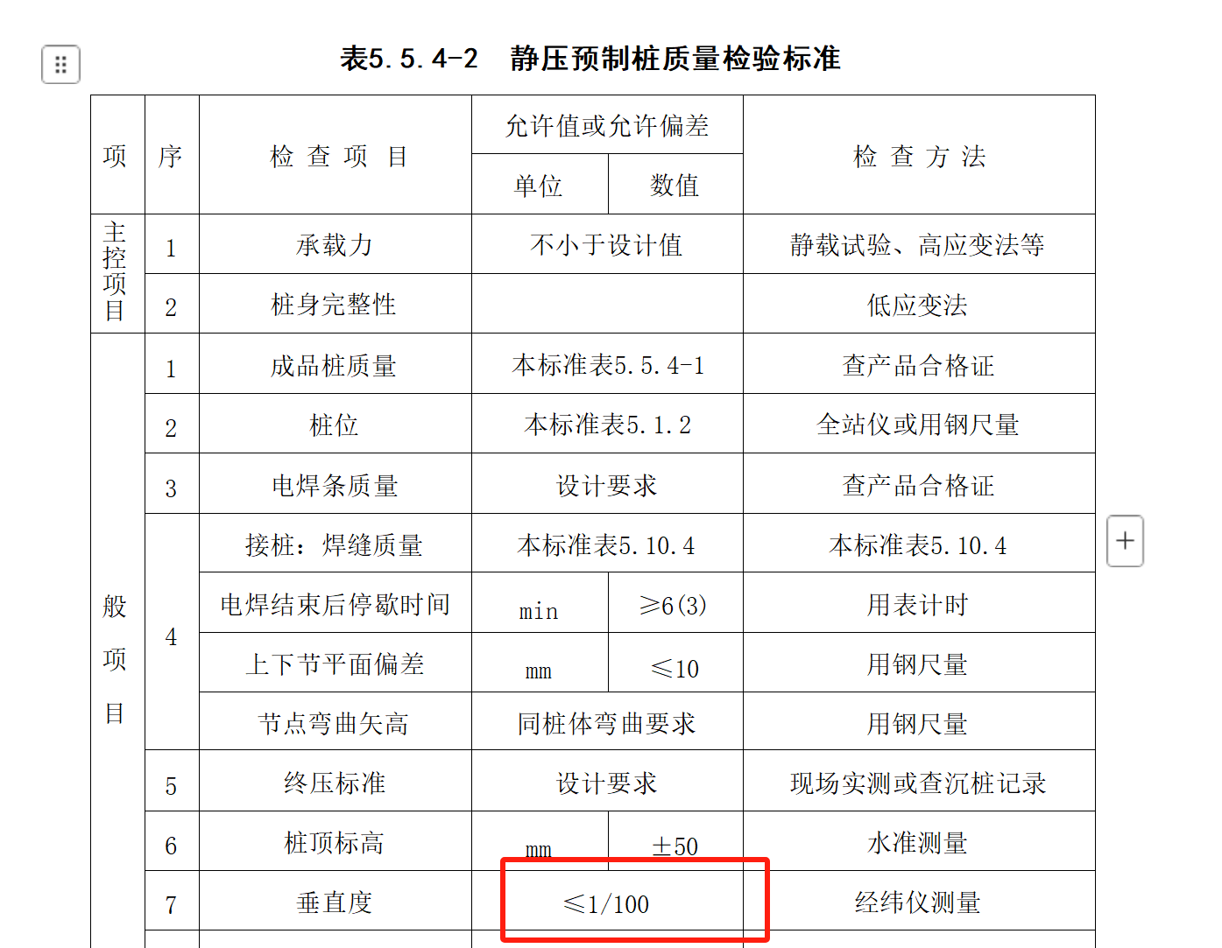 | 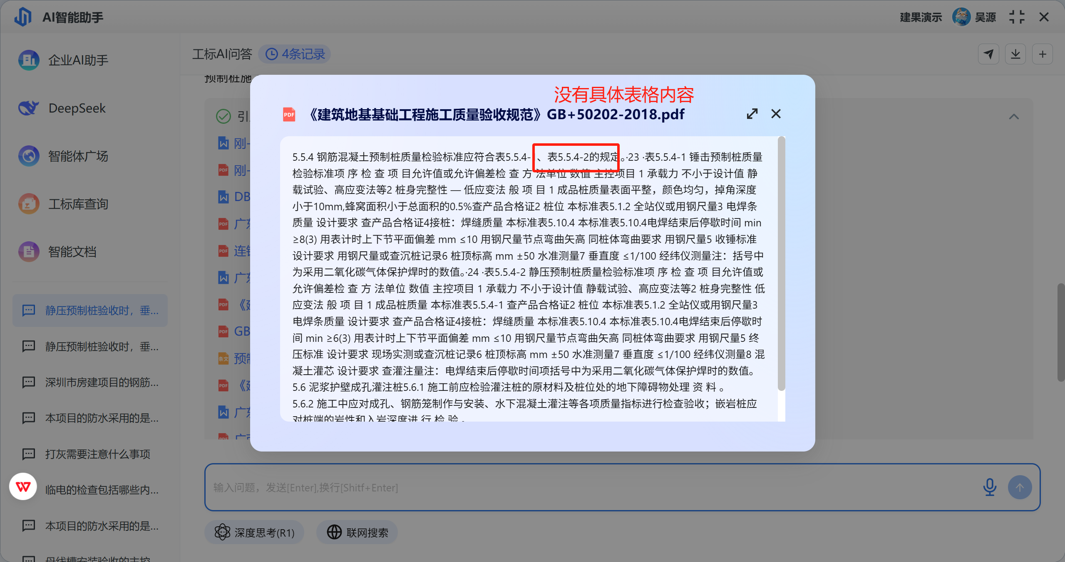
 | 桩墙合一的围护桩是什么，要注意什么？ | 采用“桩墙合一”技术，考虑将原有废弃的临时围护排桩利 用作为永久地下室侧壁挡土结构的一部分，可以减少地下室外墙 的厚度，甚至可减少结构外墙下边桩的数量，以节约社会资源，实 现建筑节能和可持续发展的基坑支护结构设计。“桩墙合一”构造 节点见图1..... | 建筑电气工程施工质量验收规范GB50303-2015 (7.2.4) | 对检索到的块中的附带的图片登内容输出 | 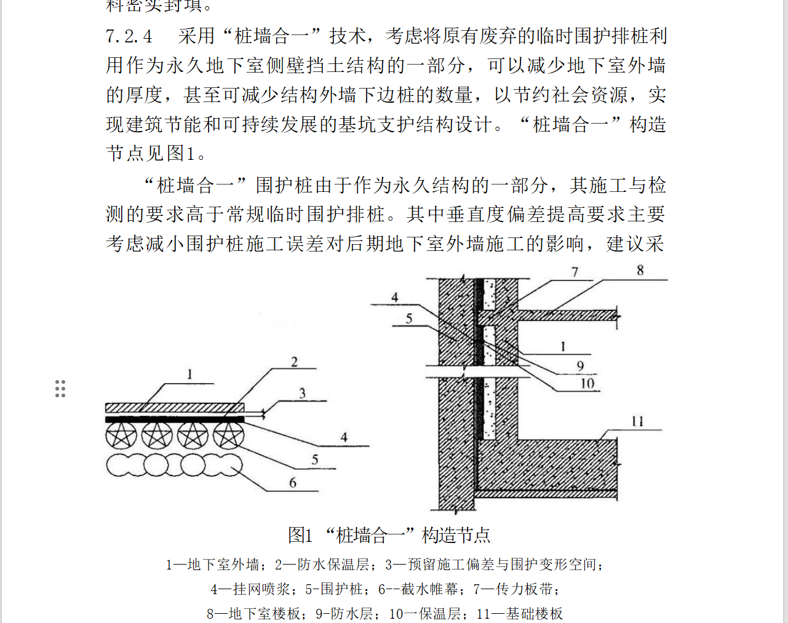 | 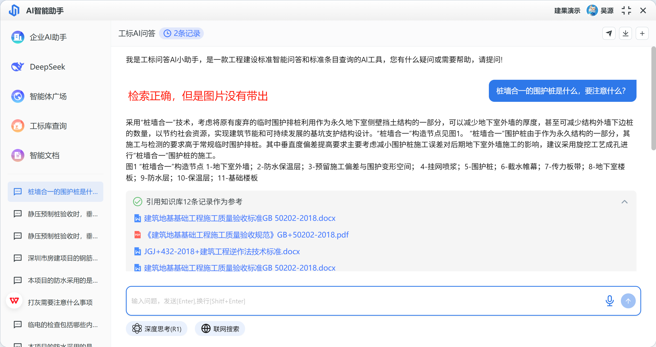
企业办公 | 申请盖章找谁？ | 印信岗 负责人：刘五五 工作职责： 1.负责保管与合规使用公司印章。做好公司印章使用登记，保障公司印章使用的合规性与权威性。 2.负责公司印章与项目印章的刻制、登记、作废。保障公司与项目印章的合规领用与作废。 3.负责监督检查公司各单位印章使用情况。严格规范印章使用流程，确保印章使用的严肃性。 | 公司岗位工作职责.docx
 | 哪些类型的采购需要编制采购计划 | 1.管理类项目 管理类项目的采购，应编制采购计划。 需求部门应当根据采购项目的必要性、采购预算以及市场调查情况等，科学合理编制采购计划。 2.生产类项目 24.1生产类项目无需申报采购计划，但应在有项目预算，并取得采购依据文件后（见本办法第五章），方可实施采购。 3.代建类项目 25.1代建类项目无需在公司申报采购计划、项目预算及立项。 | XXXX建设监理有限公司采购管理办法.docx
 | 公司是什么时候中标深圳市城市轨道交通13号线工程的？ | 2021年5月27日公司中标深圳市城市轨道交通13号线工程PPP项目供电系统监理项目，完成首个35kV供电系统监理业绩。 | XXXX监理公司2021年大事记（汇总）.docx
 | 大湾区公司装修费用为多少？ | （1）根据第一届董事会第11次纪要，大湾区公司的新办公室场地由广东省第一建筑工程有限公司承接装修工作，装修费用约52万元；由广州市东方文仪办公设备有限公司负责办公家具定制，定制费用约8.5万元 （2）根据第一届董事会第12次纪要，大湾区公司的新办公室场地调整由广东省第三建筑工程有限公司承接装修工作，增加企业宣传相关内容，装修费用调整为75.5万元。 | 第一届董事会第11次会议纪要2022118_7319992055426281472.docx 第一届董事会第12次会议纪要20221124_7319992055432306688.docx
项目文档 | XX市创新创业产业园项目2024年12月中项目安全存在什么问题？并提出三点针对性建议 | （检索）根据本月发生的安全问题，主要原因是现场作业人员的安全思想、安全意识不高，施工单位的安全教育安全培训工作落实不到位，操作人员违反施工安全操作规程。 （分析回答） 第1条建议.​强化高处作业与特种设备管理 ​措施： 对高处作业吊篮、起重机械开展专项检查，确保设备每日作业前试运行合格，严禁带病作业。 强制要求电焊作业使用接火斗，并在作业区域下方设置防火隔离层，安排专人监护。 第2条建议.... | XX市创新创业产业园项目监理月报202412_1741591381037.docx
 | 根据XX市创新创业产业园项目监理月报，项目2024年存在什么多少质量为问题，并按照质量类型、质量问题描述、时间以表格输出？ |  | 监理月报中的所有文件

